团支书、班长、团总支副书记
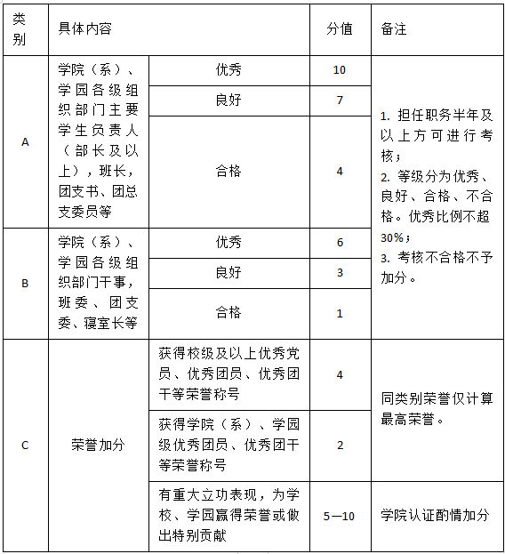
云峰学园2022-2023学年社会工作考核统计表（团支书、班长、团总支副书记） |  |  |  |  |  |  |  |  | 此处用于核对，请勿修改数据。
序号 | 团总支名称 | 学号 | 姓名 | 社会工作职务 （团支书/班长/团总支副书记） | 类别（A/B） | 担任时间 （<半年/半年/一年） | 考核结果 （优秀/良好/合格/不合格） | 指导老师姓名 | 总人次计算 | 1 | 优秀率计算 | 0.00%
1 |  |  |  |  |  |  |  |  | 若一个人有多项职务，请分别填写。

